MWS_IDPW
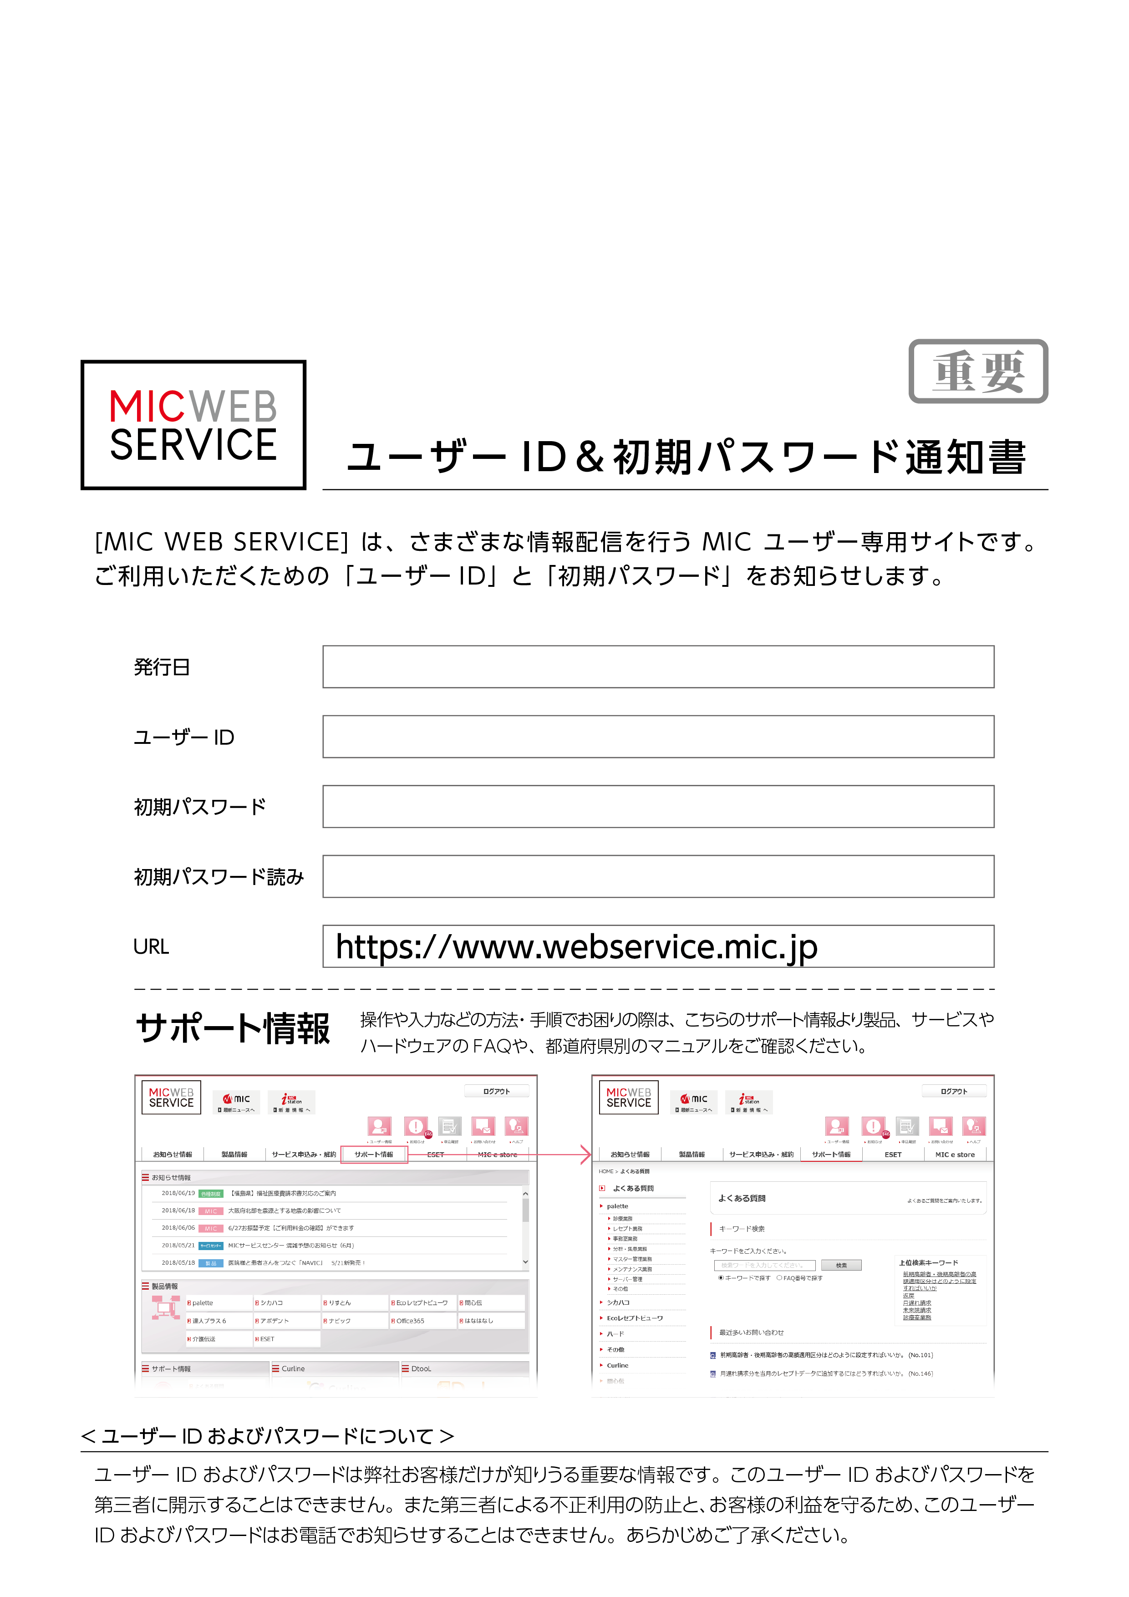

Sheet1
 |  |  |  | ユーザーID＆初期パスワード通知書

 |  | [MIC WEB SERVICE]は、さまざまな情報発信を行う MIC ユーザー専用サイトです。

 |  |  | ご利用いただくための 「ユーザーID」 と 「初期パスワード」 をお知らせします。

 |  |  | 発行日

 |  |  | ユーザーID

 |  |  | 初期パスワード

 |  |  | 初期パスワード読み

 |  |  | URL | https://www.webservice.mic.jp

 |  |  | サポート情報 |  | 操作や入力などの方法・手順をお困りの際は、こちらのサポート情報より製品、サービスや

 |  |  |  |  | ハードウェアのFAQや、都道府県別のマニュアルをご確認ください。

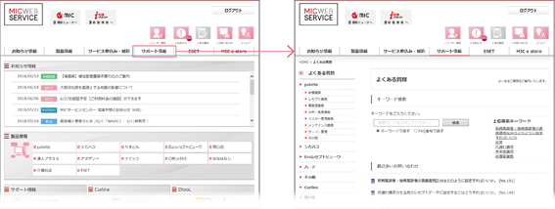

< ユーザーID およびパスワードについて >

 | ユーザーID およびパスワードは弊社お客様だけが知りうる重要な情報です。このユーザーID およびパスワードを

 | 第三者に開示することはできません。また第三者による不正利用の防止とお客様の利益を守るため、このユーザー

 | ID およびパスワードはお電話でお知らせすることはできません。あらかじめご了承ください。

